Invest, Grafik 1-2
1. Anteile der Hauptgruppen an den Bruttoanlageinvestitionen der Betriebe im Bergbau und Verarbeitenden Gewerbe 2016 und 2017

2016
 | 57,8
 | 57.8
 | 29.6
 | 1.6
 | 11.0
2017
 | 2017
 | 60.6
 | 23.9
 | 2.7
 | 12.8

Vorleistungsgüterproduzenten / Energie
Gebrauchsgüterproduzenten

Investitionsgüterproduzenten
Verbrauchsgüterproduzenten

Thüringer Landesamt für Statistik

2. Bruttoanlageinvestitionen ausgewählter Wirtschaftszweige im Bergbau und Verarbeitenden Gewerbe 2016 und 2017
 | Berichtsjahr | Vorjahr
29 | 191 | 259
28 | 101 | 105
26 | 82 | 80
25 | 239 | 245
23 | 93 | 92
22 | 230 | 143
20 | 207 | 158
10 | 125 | 123

Invest, Grafik 3-4
Thüringer Landesamt für Statistik
Bruttoanlageinvestitionen insg.
darunter Ausrüstungsinvestitionen
3. Investitionsquote in Betrieben des Bergbaus und Verabeitenden Gewerbes 2016 und 2017 nach Hauptgruppen (Investitionen im Verhältnis zum Umsatz)
 | BJ | VJ
 | 3.7 | 3.2
 | 2.9 | 1.7
 | 3.1 | 3.9
 | 6.0 | 5.9
 | 4.5 | 4.6

Bergbau und
Verarbeitendes Gewerbe

Gebrauchsgüter-
produzenten

Verbrauchsüter-
produzenten

4. Investitionsintensität in Betrieben des Bergbaus und Verarbeitenden Gewerbes 2016 und 2017 nach Hauptgruppen (Investitionen je Beschäftigten)
 | VJ | BJ
 | 9112 | 9172
 | 10938 | 11405
 | 8533 | 6984
 | 3210 | 5519
 | 6382 | 7633

Vorleistungs-güterproduzenten / Energie
Investitions-güter-
produzenten
Gebrauchs- güter-
produzenten
Verbrauchs- güter-
produzenten

2016
2017
Thüringer Landesamt für Statistik

Invest, Grafik 5-6
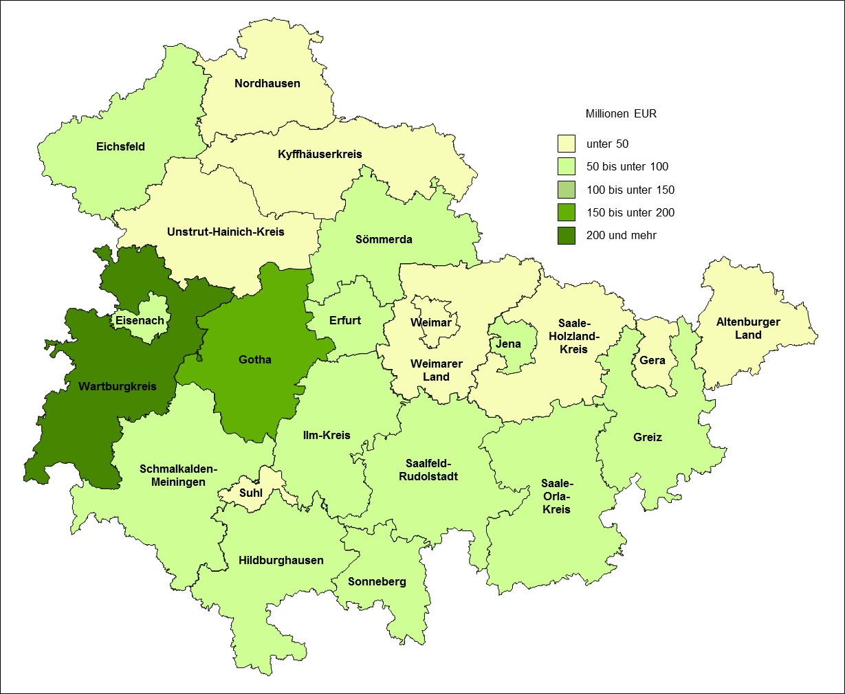
5. Bruttoanlageinvestitionen der Betriebe im Bergbau und Verarbeitenden Gewerbe 2017 nach Kreisen

Quelle: Thüringer Landesamt für Statistik

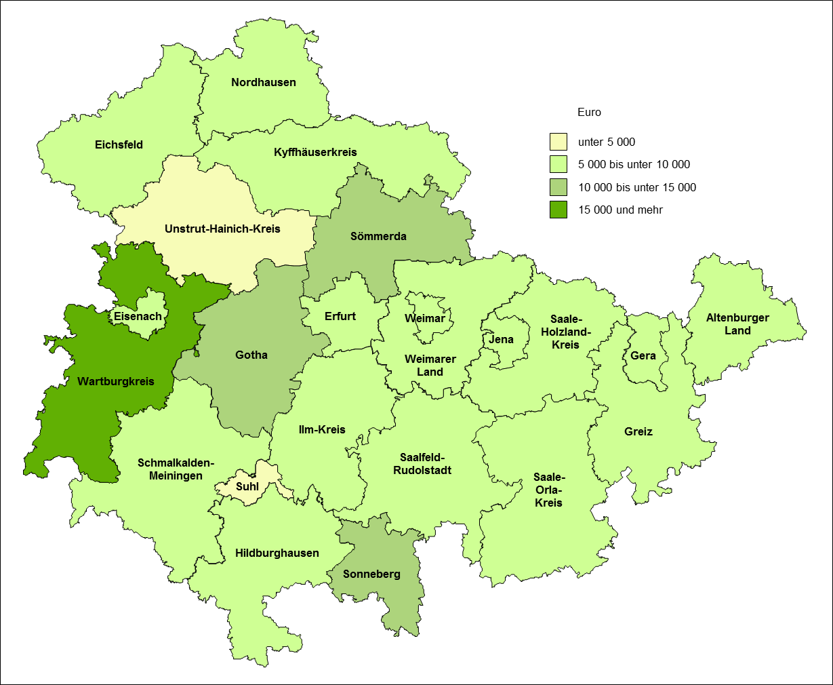
6. Investitionsintensität in Betrieben des Bergbaus und Verarbeitenden Gewerbes 2017 nach Kreisen

Quelle: Thüringer Landesamt für Statistik

